解析
生鲜网店竞品搜索人气与交易指数分析
【任务要求】
通过企业数据中心分别采集这5款竞品的搜索人气和交易指数数据，完成散点图制作并进行分析。

【知识要点】
搜索人气：是指所选的终端上，根据统计周期内的用户搜索人数拟合出的指数类指标，该数值越高，表示搜索人数越多，产品受关注度越高。一个关键词被同一个人搜索多次，搜索人数记为一人；
产品交易指数：是指商品的总体支付金额进行指数化后的指数类指标，产品交易指数越高，代表支付金额越高。指数之间的差值不代表实际支付金额的差值，仅代表高低；
竞品数据搜索途径
散点图的制作和优化：散点图轴标题、图表标题添加，数据标签添加

【操作要点】
第一步：查找相关数据
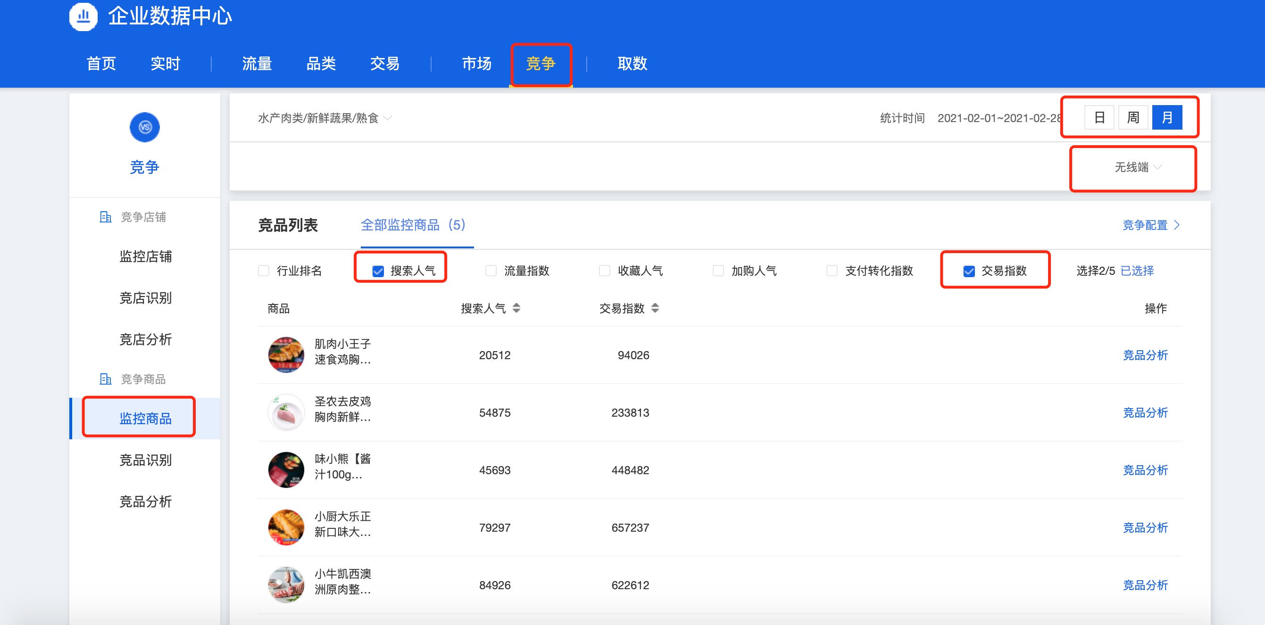

1、在【企业数据中心】-【监控商品】中，点击统计时间选择【二月】，点击无线端，勾选【搜索人气】和【交易指数】；
注意：这里仅提供被监控的商品，如果没有被监控，则无法查找产品和数据；

第二步：复制数据，制作图表
2、将所有数据制整理成表格形式；

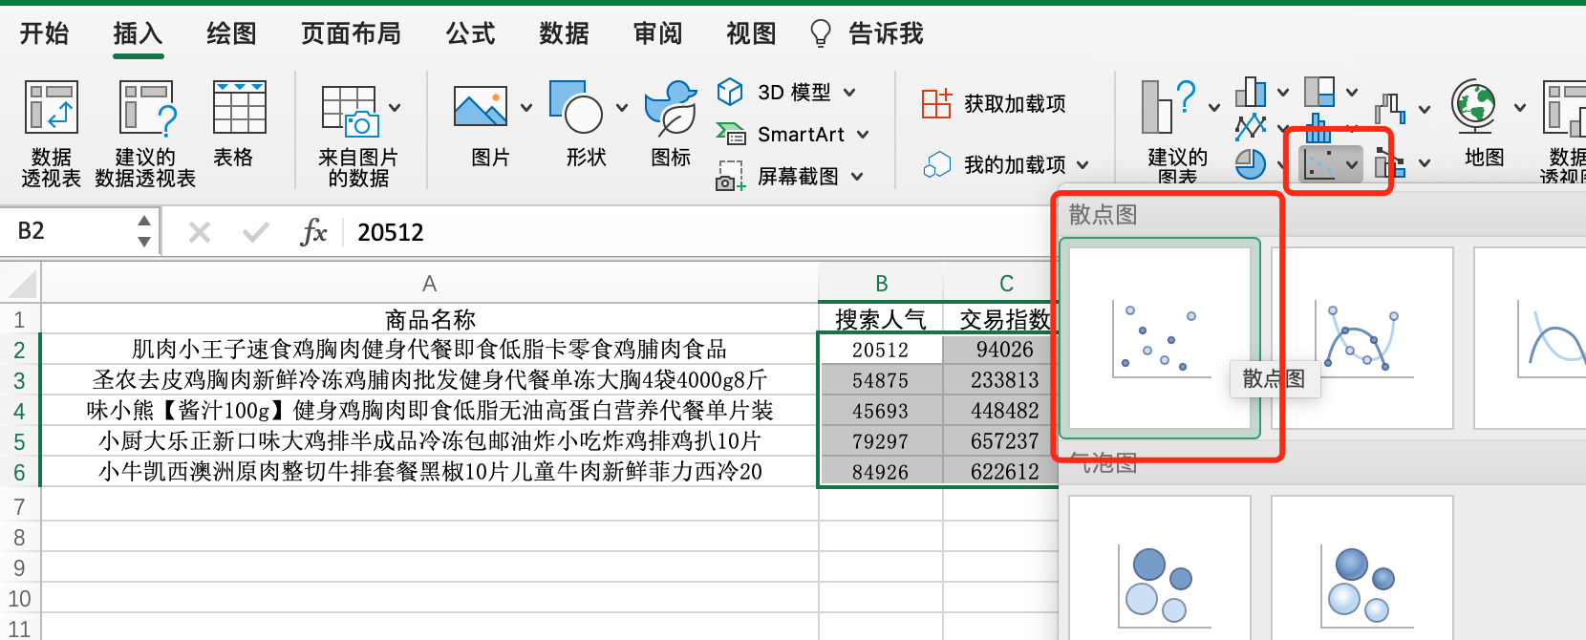
3、在【插入】中找到【散点图】-【更多散点图】，选择第二个款式，确定；

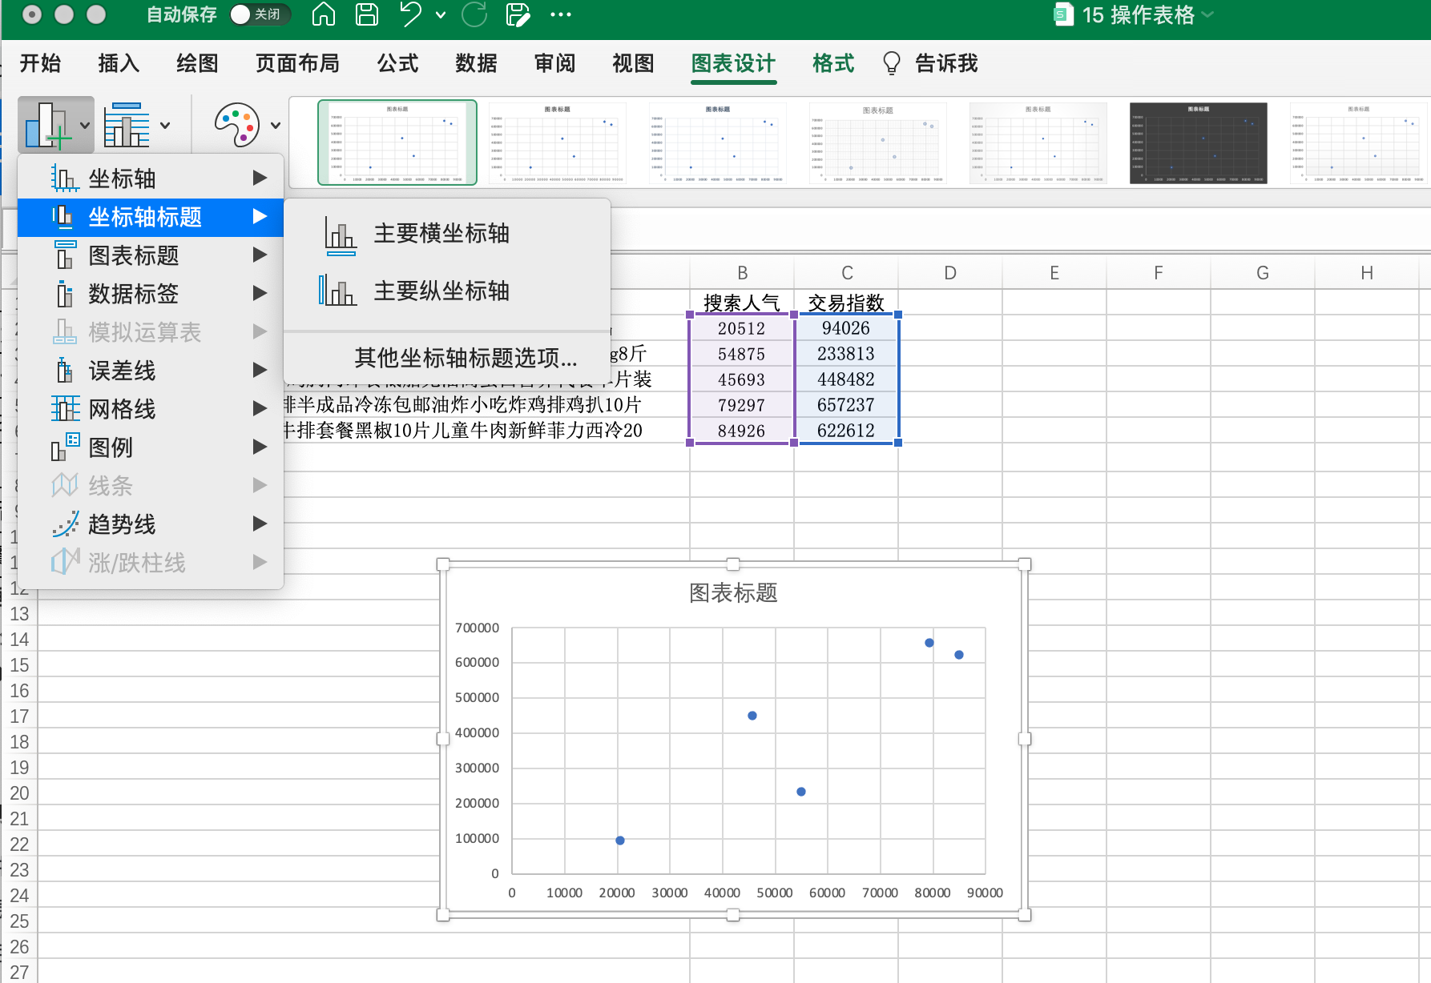
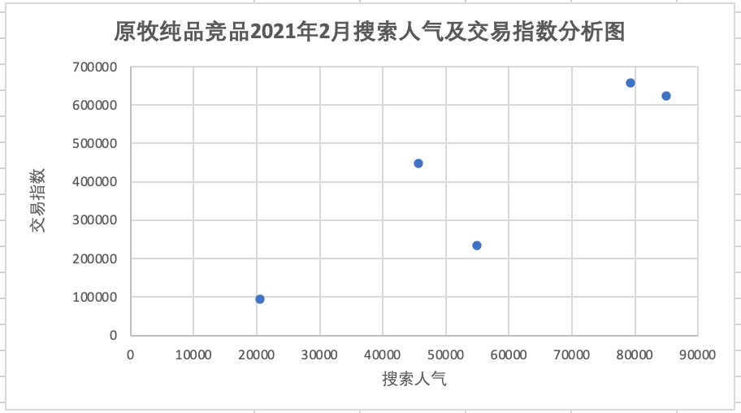
4、图表生成后，点击右上角【+】,添加【坐标轴标题】和【图表标题】，并进行修改；

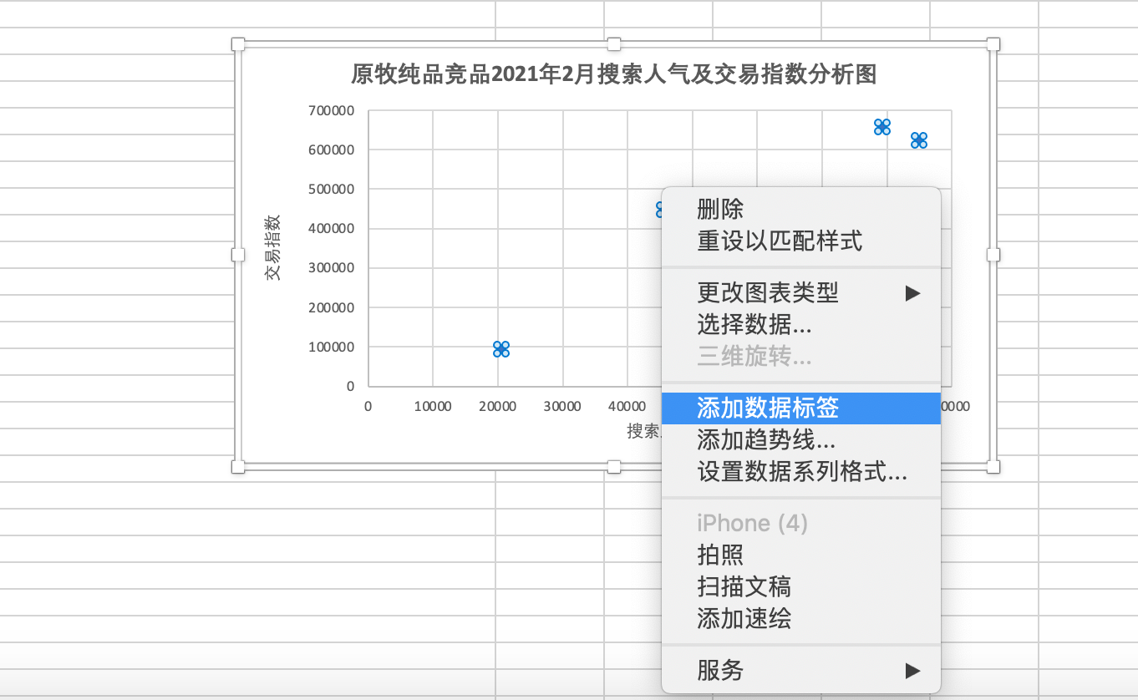
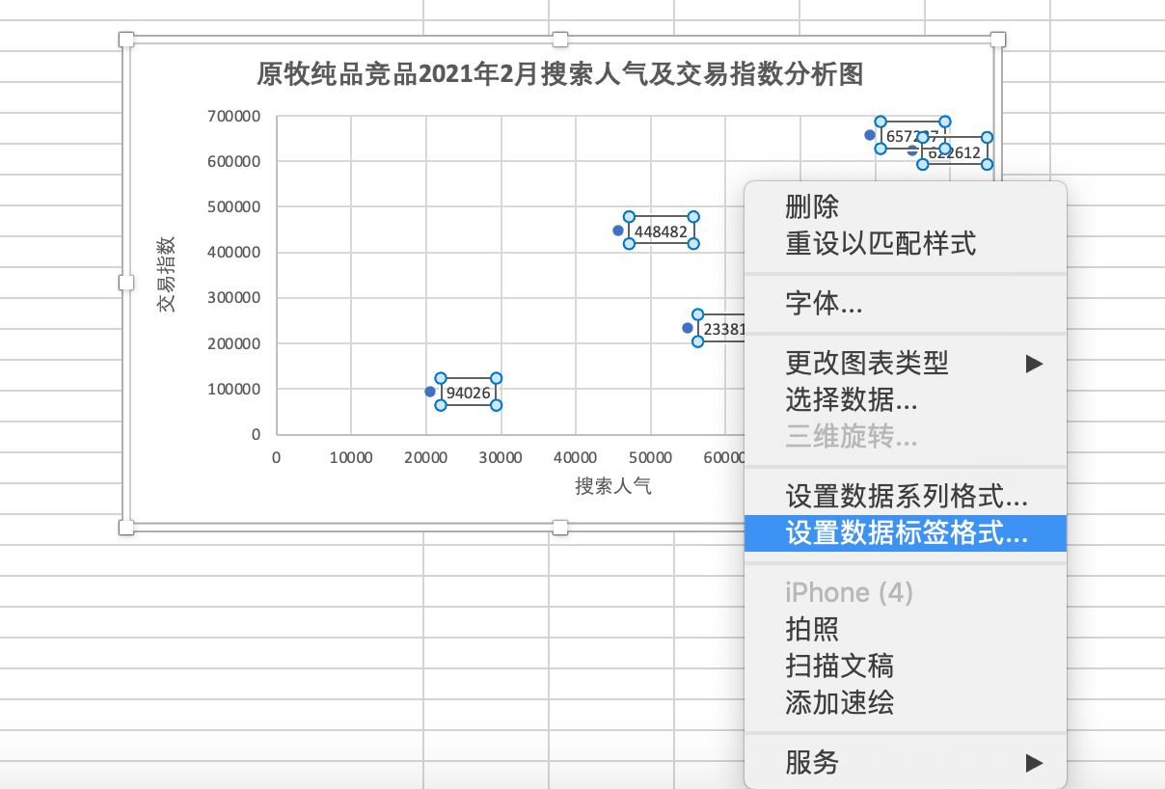

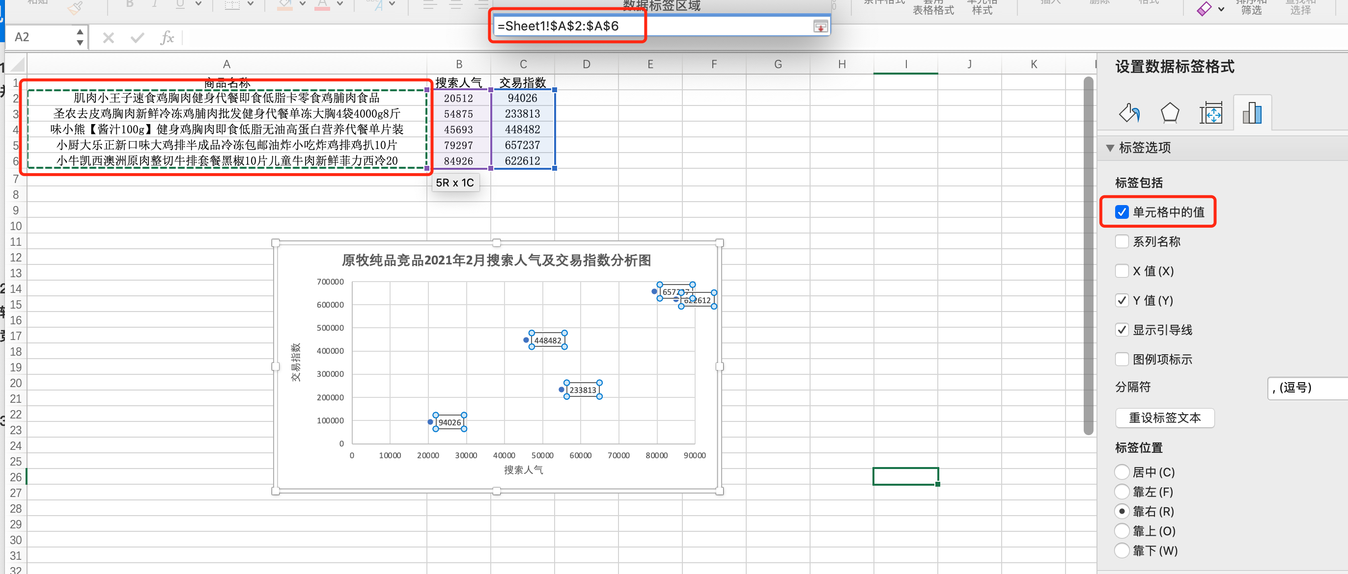
5、点击添加【数据标签【，然后【设置数据标签格式】，选择单元格中的值，引用商品名称这一列，然后取消【y值勾选】

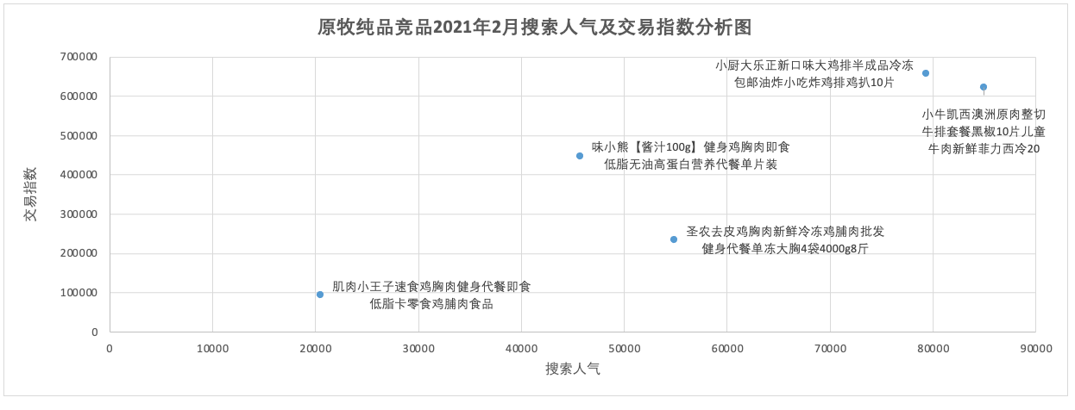
6、最后得到如图所示的散点图；

【分析结论】
本题需要了解如何搜索竞品数据和制作优化散点图； 根据制作好的图表可以分析出搜索指数最高和交易指数最高的精品类别可知答案为A、B.

数据
商品名称 | 搜索人气 | 交易指数
圣农去皮鸡胸肉新鲜冷冻鸡脯肉批发健身代餐单冻大胸4袋4000g8斤 | 9845 | 37846
小牛凯西澳洲原肉整切牛排套餐黑椒10片儿童牛肉新鲜菲力西冷20 | 12658 | 93711
肌肉小王子速食鸡胸肉健身代餐即食低脂卡零食鸡脯肉食品 | 2340 | 10600
味小熊【酱汁100g】健身鸡胸肉即食低脂无油高蛋白营养代餐单片装 | 5196 | 50113
小厨大乐正新口味大鸡排半成品冷冻包邮油炸小吃炸鸡排鸡扒10片 | 8999 | 73706

原牧纯品竞品2021年2月搜索人气及交易指数分析图

